Anforderungen Energie

- Anforderungen im Bereich Energie – insbesondere (Aufzählung nicht vollständig)

Webseite DEWK : https://www.vs.ch/de/web/energie/energieanforderungen-für-gebäude

Nicht baubewilligungspflichtige Projekte
Gesetzliche Grundlage: Art. 92 kEnV

Wenn für ein Projekt keine Baubewilligung oder Energienachweis erforderlich ist, achtet der Bauherr selbst auf die Einhaltung der Bestimmungen der Gesetzgebung im Energiebereich.

Pflicht zur Solaranlage bei bestehenden Gebäuden
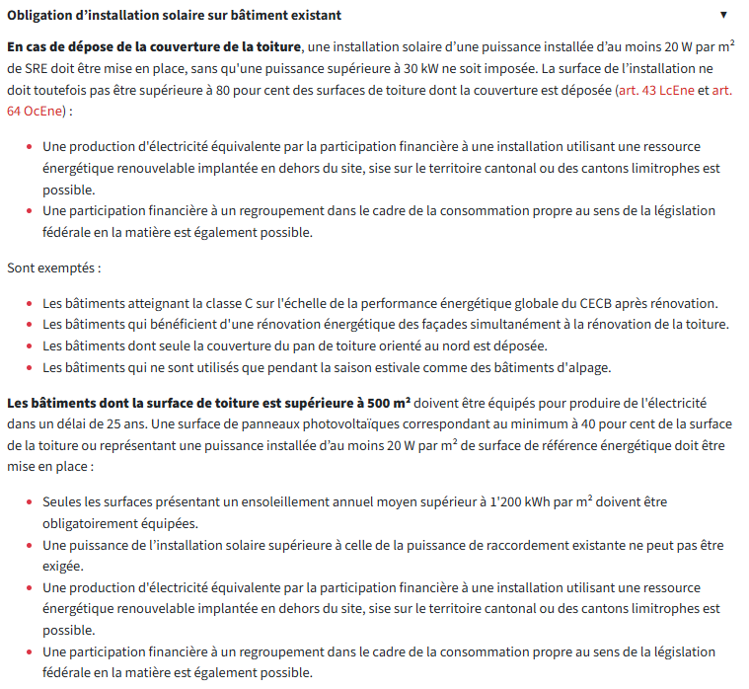
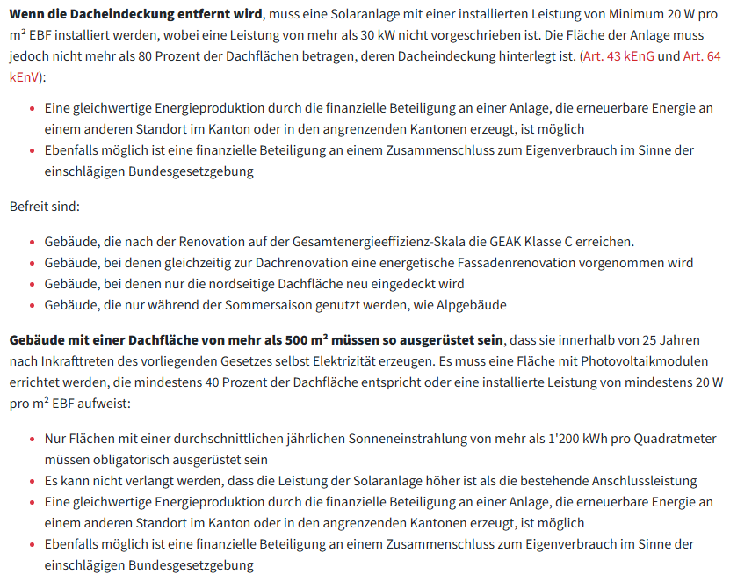

Pflicht zur Installation einer Solaranlage bei der Errichtung oder Sanierung einer technischen Anlage

